2018_06_data
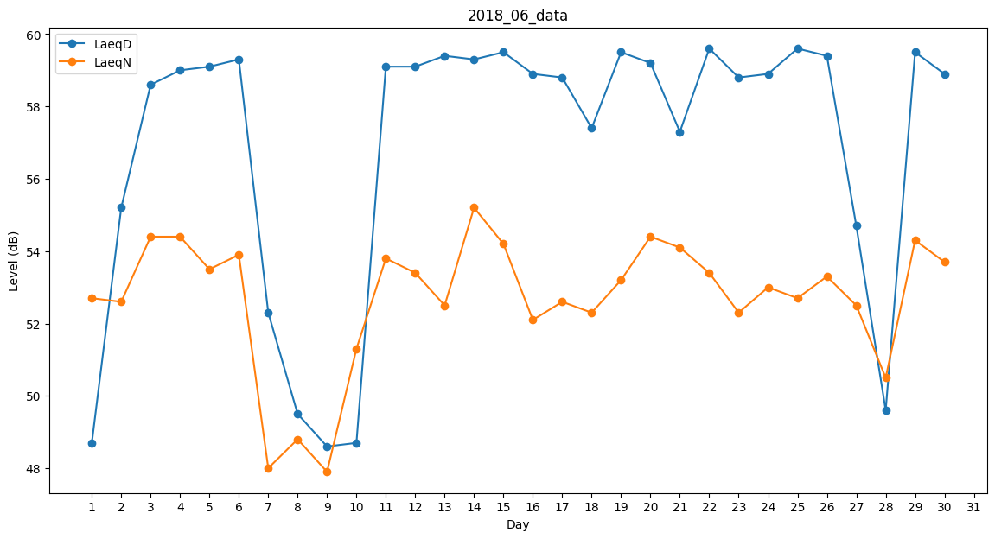
Day | LaeqD | LaeqN
1 | 48.7 | 52.7
2 | 55.2 | 52.6
3 | 58.6 | 54.4
4 | 59 | 54.4
5 | 59.1 | 53.5
6 | 59.3 | 53.9
7 | 52.3 | 48
8 | 49.5 | 48.8
9 | 48.6 | 47.9
10 | 48.7 | 51.3
11 | 59.1 | 53.8
12 | 59.1 | 53.4
13 | 59.4 | 52.5
14 | 59.3 | 55.2
15 | 59.5 | 54.2
16 | 58.9 | 52.1
17 | 58.8 | 52.6
18 | 57.4 | 52.3
19 | 59.5 | 53.2
20 | 59.2 | 54.4
21 | 57.3 | 54.1
22 | 59.6 | 53.4
23 | 58.8 | 52.3
24 | 58.9 | 53
25 | 59.6 | 52.7
26 | 59.4 | 53.3
27 | 54.7 | 52.5
28 | 49.6 | 50.5
29 | 59.5 | 54.3
30 | 58.9 | 53.7

